ساروم
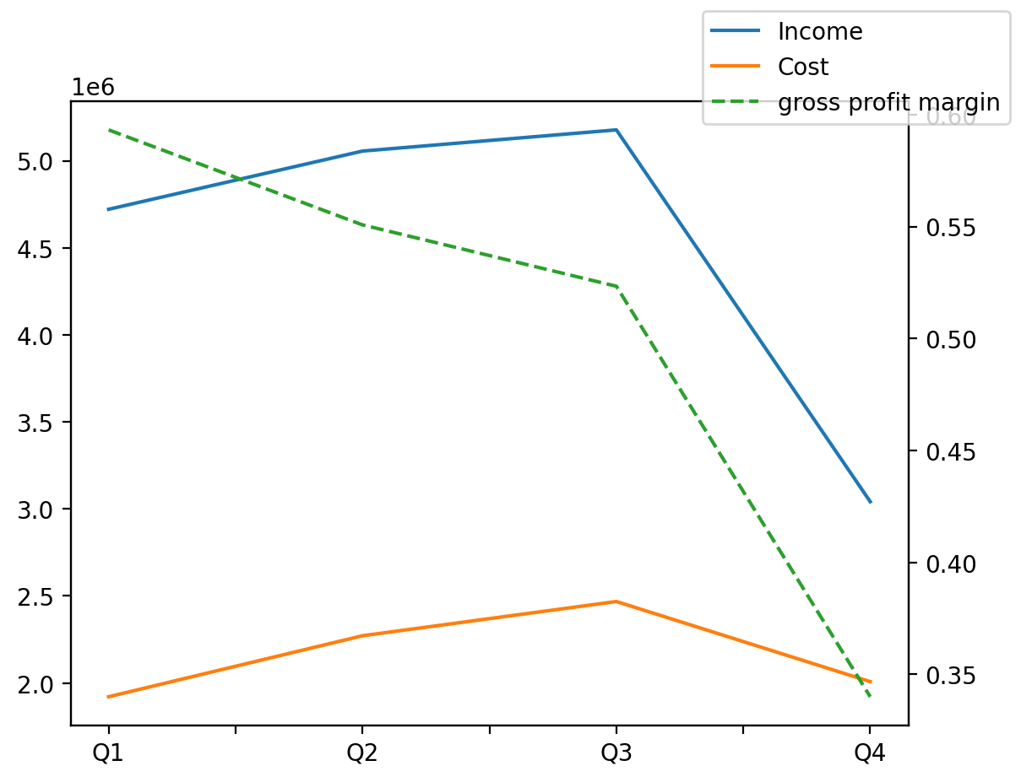
1402/12/29 | Q1 | Q2 | Q3 | Y | Q4 | Q2 / Q1 | Q3 / Q2 | Q4 / Q3
درآمد های عملیاتی | 4720987 | 5055395 | 5177181 | 17994923 | 3041360 | 0.070834340361 | 0.024090303527 | -0.41254516695
بهای تمام شده | -1920671 | -2271249 | -2467860 | -8667206 | -2007426 | 0.18252891828 | 0.086565145433 | -0.18657217184
سود(زیان)ناخالص | 2800316 | 2784146 | 2709321 | 9327717 | 1033934 | -0.0057743483235 | -0.026875386564 | -0.61837892225
هزینه های عمومی اداری فروش | -407482 | -347208 | -380954 | -1530905 | -395261 | -0.14791819025 | 0.097192461003 | 0.037555715388
سود(زیان)عملیاتی | 2412239 | 2482374 | 2341361 | 7986936 | 750962 | 0.029074648076 | -0.056805702928 | -0.67926261691
سایر درآمدهای غیر عملیاتی | 142702 | 372872 | 125309 | 1198488 | 557605 | 1.6129416546 | -0.66393561329 | 3.4498399955
سود(زیان)خالص | 2087647 | 2418982 | 1991380 | 7524768 | 1026759 | 0.15871217691 | -0.17676940134 | -0.48439825649
مواد مستقیم مصرفی | 305503 | 288785 | 443480 | 1513768 | 476000 | -0.054722866879 | 0.5356753294 | 0.0733291242
سربارتوليد | 1288414 | 1459008 | 2010158 | 6921519 | 2163939 | 0.13240619863 | 0.37775666754 | 0.076501946613

